Sheet1
同人誌に対応した個人ベース蔵書管理システム

【概要】
商業誌だけでなく形式の統一されていない図書も包括的に管理可能な個人ベース蔵書管理システムを構築する

【定義】
API : プログラム同士を連携させることで互いの機能を利用可能にする手段やその総称。
国立国会図書館から提供されるAPI(以下NDLAPI) : NDLより提供される蔵書検索APIなど
International Standard Book Number(以下ISBN) : 国際標準化されている書籍やその資料を識別可能にするコード
International Standard Dojin Numbering(以下ISDN) : ISBNを元に有志によって作られ、運用されているコード
ISDNAPI : ISDN管理団体 国際標準同人誌機構／日本同人誌コード管理センター より提供される検索API

【目的】
サブカルチャーは日本文化の象徴であり、世界最大のマーケットを構築している。
しかし、提供されるコンテンツを消費者が包括的に管理するソフトウェアはごく少数だ。
そこで、マーケット内でも代表的な同人誌を蔵書のような形で統括管理可能なソフトウェア開発を目指す。
だが、個人発行が主である同人誌は商業ルートに流れる図書と違い形式が曖昧で管理することが困難である。
(下記 資料に詳細を示した。)
そのような部分を柔軟に吸収して管理可能であるかの検証も含めて開発を行う。

【資料】
文庫本のような形式の同人誌 |  |  |  |  |  | 雑誌のような形式の同人誌

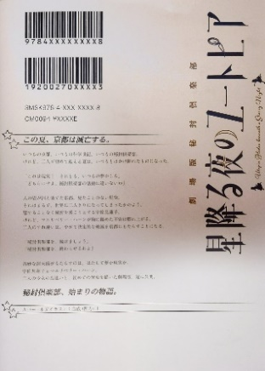




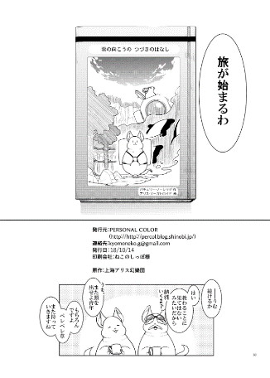
電子書籍で頒布されている同人誌
 |  |  |  |  |  | 頒布方法や本のサイズ、サークル名の明記などの違いがある
 |  |  |  |  |  | 商業誌と比べISBNなども付与されないため管理に手間がかかる

 |  |  |  |  |  | 【出典】
 |  |  |  |  |  | 左上: 星降る夜のユートピア(四面楚歌)※合同企画誌
【定義】 |  |  |  |  |  | 右上: 『仙狐さん』をもっと楽しむ本 (リムコロ)
 |  |  |  |  |  | 左下: 雲の向こうのつづきのはなし(PERSONAL COLOR)

【特徴】
NDLAPIを利用し、安定的な情報の提供を実現可能である。
ISDN,ISDNAPIを利用し、安定的な情報の提供を実現可能である。
(ISDNは同人誌発行者が直接申請し、付与されるため一定の信頼性を見込むことができる)

【機能】
検索システム
 | 作者,作品名,出版社,ジャンル(10進分類法に大筋を従う)ISBN,ISDNソート
データ管理システム
 | NDLAPI, ISDNAPIによる検索情報の提供
 | ユーザーからの直接入力によるDBへの登録
 | 書庫管理システム
 | 入架日管理システム

【DB構造】
蔵書管理DB
ID | 作品名 | 作者名 | 出版社名 |  | 発行日 | 入架日 | ジャンル | ISBN
(ISDNはグループ記号,出版社記号,書名記号,チェックデジットの４項目に分割し保存する)

【留意,確認事項】
ISDNAPIは運営側に直接確認を取り、使用許諾確認済み。
NDLAPIは利用規則を確認し使用可能であることを確認済み。
いずれのAPIも過度なコールは避け1call/sec以下を目指す。
ISDNは13桁を採用する。

【流れ図-メイン】
アプリケーション起動

 |  | 設定情報を各変数に読み込み

 |  | 起動準備ウィンドウを表示

プロキシを通すか
 |  |  |  |  |  | T |  | プロキシ認証情報を要求

 |  |  |  | F

外部と接続可能か
 |  |  |  |  |  | F |  | 利用不可通知

 |  |  |  | T

 |  | 認証情報を変数に保存

 |  | タブ,ボタン,入力Box呼び出し

 |  | メインウィンドウを生成,配置 起動準備ウィンドウを消去

 |  | ユーザーからの入力を待機

【流れ図-登録タブ】

蔵書管理DB登録イベント発火
 |  | ユーザーからの入力を待機

登録ボタンが押下されたか？
 |  |  |  |  |  |  |  |  | DBから最大値+1のID番号を取得

重複データが存在するか
 |  |  |  |  |  |  |  |  |  |  | T |  | 確認ウィンドウを表示
 |  | 入力Boxから文字列を取得

 |  |  |  |  |  |  |  |  |  | F
登録許可が下りたか
蔵書管理DBへ登録
 |  |  |  |  |  |  |  |  |  |  |  | T

 |  |  |  |  |  |  |  |  | 取得したID番号へデータを登録
 |  |  |  |  |  |  |  |  |  |  |  |  |  | F
登録成功か
 |  |  |  |  |  | F |  | 登録失敗をユーザーに通知
終了

 |  |  |  | T

 |  | 登録成功を通知

【流れ図-検索タブ】

 |  | ユーザーからの入力を待機

 |  | ボタン押下イベント発生

 |  | 入力Boxから文字列を取得

 |  | 検索APIへコール

コール成功か
 |  |  |  |  |  | F |  | コール失敗をユーザーに通知

 |  |  |  | T

複数ヒットか
 |  |  |  |  |  | T |  | 選択ウィンドウを表示し選択

 |  |  |  | F

 |  | テキストBoxへデータを挿入

